WV44Y113
NOBLAND 봉제작업지시서 SEWING
UPDATED: |  | 4-May-23 | PSP'23, SVVW, WV44Y113 CS
[ VIETNAM / INDONESIA ]

CONSTRUCTION
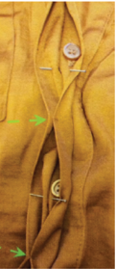
Set on collar with collar stacnd with edge stitching/ Lá cổ may với chân cổ, diễu 1kim
-Hidden placket
-Button size: 24L Faux horn DTM 4hole W/ rim. Small tack between BTTNS tack catching ND BTTM placket
-Nẹp ẩn
-tacking ở giữa như hình tham khảo
1/2" single self turnback w/ SNT/ Lai tay gấp 1 lần 1/2" diễu 1kim
Tay dài với măng sét
Măng sét 2 1/2" với nút 24L ở mỗi tay

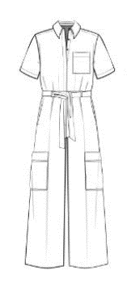
remove bust pocket
bỏ túi ngực

Pant 1 set of hook and bar @front of waistband/ Có 1 set hook and bar ở bản lưng giữa trước
Belt loops total of 4 set on front WB only, self with self facing/ Có 4 dây passant trên bản lưng
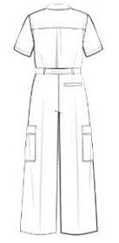
back WB w/ encased elastic on back WB only trapped/ Lưng sau luồng thun. Thun 1 3/4"

Fly zipper with sefl fly facing clean finished fly facing edges, with J stitch
Ba gết may sạch với facing bằng vải chính, diễu chữ J

single kniffe pleat/ có một ly đơn ở môi bên thân trước
Single welt pocket @back w/ edgestitching all around/ Túi cơi ở thân sau phải, diễu 1kim xung quanh túi

single turnback 1" blind hem/ Xăm lai 1"
Cargo patch pocket with PKT flap w/ a1/4" SNTS around pocket/ Túi hộp với nắp túi. Diễu 1kim 1/4" xung quanh túi
 |  |  |  | 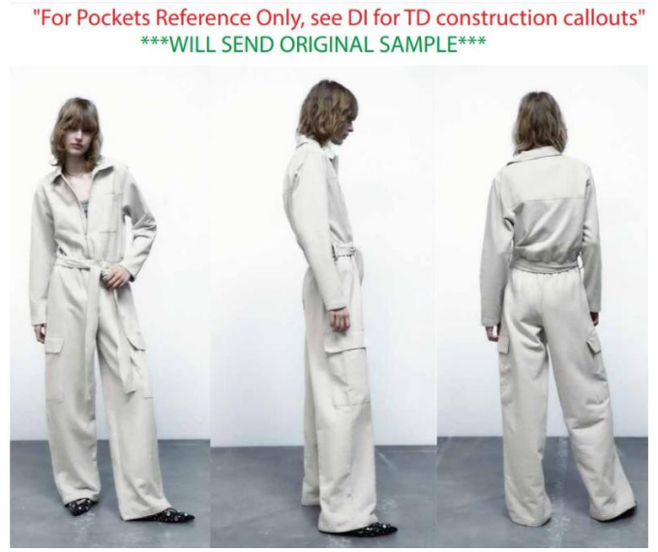
*PLEASE DO NOT USE AVAILABLE TRIM QUALITY.
**BINDING SHOULD BE MITERED.

SPEC
***Be careful Extended, relaxed spec

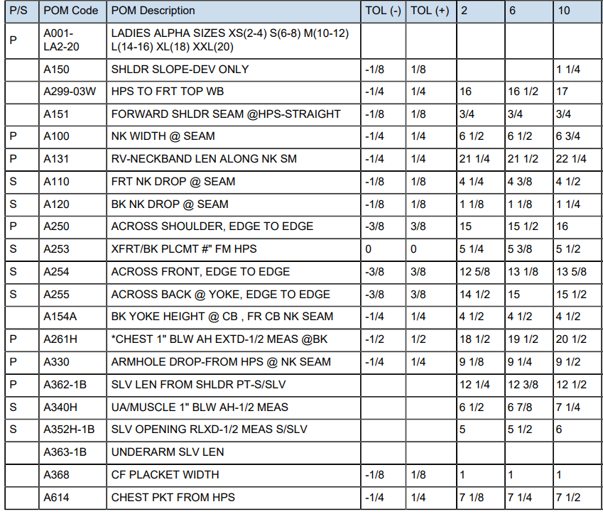

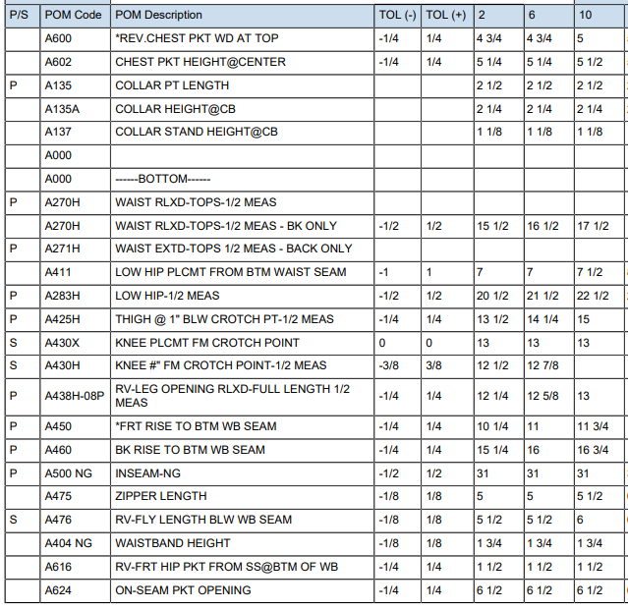

 | 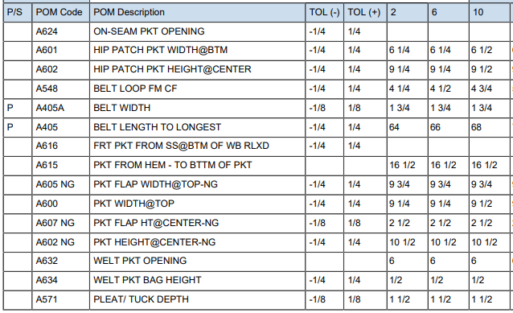
SPEC - W/O LINING

WORKSHEET
WORKSHEET DETAIL |  |  |  |  |  | 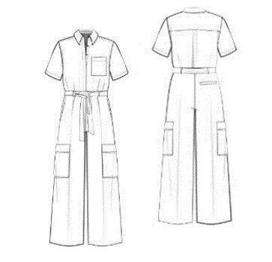

CONTACT : | NOBLAND/ WOVEN 4-1/JOLIE/3745
BUYER: | KOHL'S
SEASON: | PSP'23
STYLE#: | WV44Y113
STAGE: | TAILORING
SIZE: | M (10)
REF. SMPL : | NO
DESCRIPTION: | PANTS

ITEM | GHI CHÚ/ REMARKS |  |  |  | HẠN RẬP/ PATTERN DUE | HẠN GIAO MẨU Sample due date
PATTERN SHRINKAGE Độ co rút vải/ rập | PLEASE ADJUST AND PRINT OUT PATTERN
 | ITEM |  |  | COLOR | POSITION/ VỊ TRÍ
FABRIC/VẢI CHÍNH | 1 | HT224156 92/8 POLYESTER/ SPANDEX PLAIN WEAVE 3.68 OZ/YD2 |  |  | BODY AND WB TOÀN THÂN VÀ BẢN LƯNG
INTERLING/KEO | 2 | KW5033 |  |  | FOLLOW PATTERN DỰA VÀO RẬP
CUTTING NOTICE (CUT WAY, STRIPE etc) | CẮT THEO RẬP

TRIM/ LABEL Phụ liệu/Nhãn | ITEM |  | DETAIL & LABEL GROUP | MÀU SẮC/ COLOR | VỊ TRÍ/ POSITION
 | THREAD/CHỈ |  | TEX 18 |  | All seam TẤT CẢ ĐƯỜNG MAY
 | BUTTON/ NÚT |  | 24L |  | CF PLACKET AND CUFF/ NẸP GIỮA TRƯỚC VÀ MỖI BÊN MĂNG SÉT TAY
 | EBAND/ THUN |  | 1 3/4" |  | BACK WB/ BẢN LƯNG SAU
 | HOOK & BAR |  |  |  | CENTRE FRONT WB/ GIỮA NẸP LƯNG TRƯỚC
 | MAIN LABEL/NHÃN CHÍNH |  |  |  | insert centre back WB inside/ chèn ở giữa đường may bản lưng thân sau
WASHING / DYE / PRINT/ ETC Giặt/Nhuộm/In… | NO WASH/ KHÔNG WASH (TẤT CẢ THÔNG SỐ THEO RẬP VÀ TRANG THÔNG SỐ)
SAMPLE QUANTITY Số lượng mẫu | COLOR ( MÀU SẮC) |  | Q'TY (SỐ LƯỢNG) | REMARK ( GHI CHÚ)
 |  |  | 2
 | TỔNG CỘNG/ TOTAL |  | 2

